Screen Layout
Screen layout

Screen ID |  | SCR_DS_ADD_EDIT |  | Screen Name | Cập nhật thông tin tài sản |  |  | Pop up thêm mới hãng sản xuất

R
I
B
L
 | LT | Các tiêu đề | Vùng kết quả |  | Control nhập dữ liệu | Button | Label

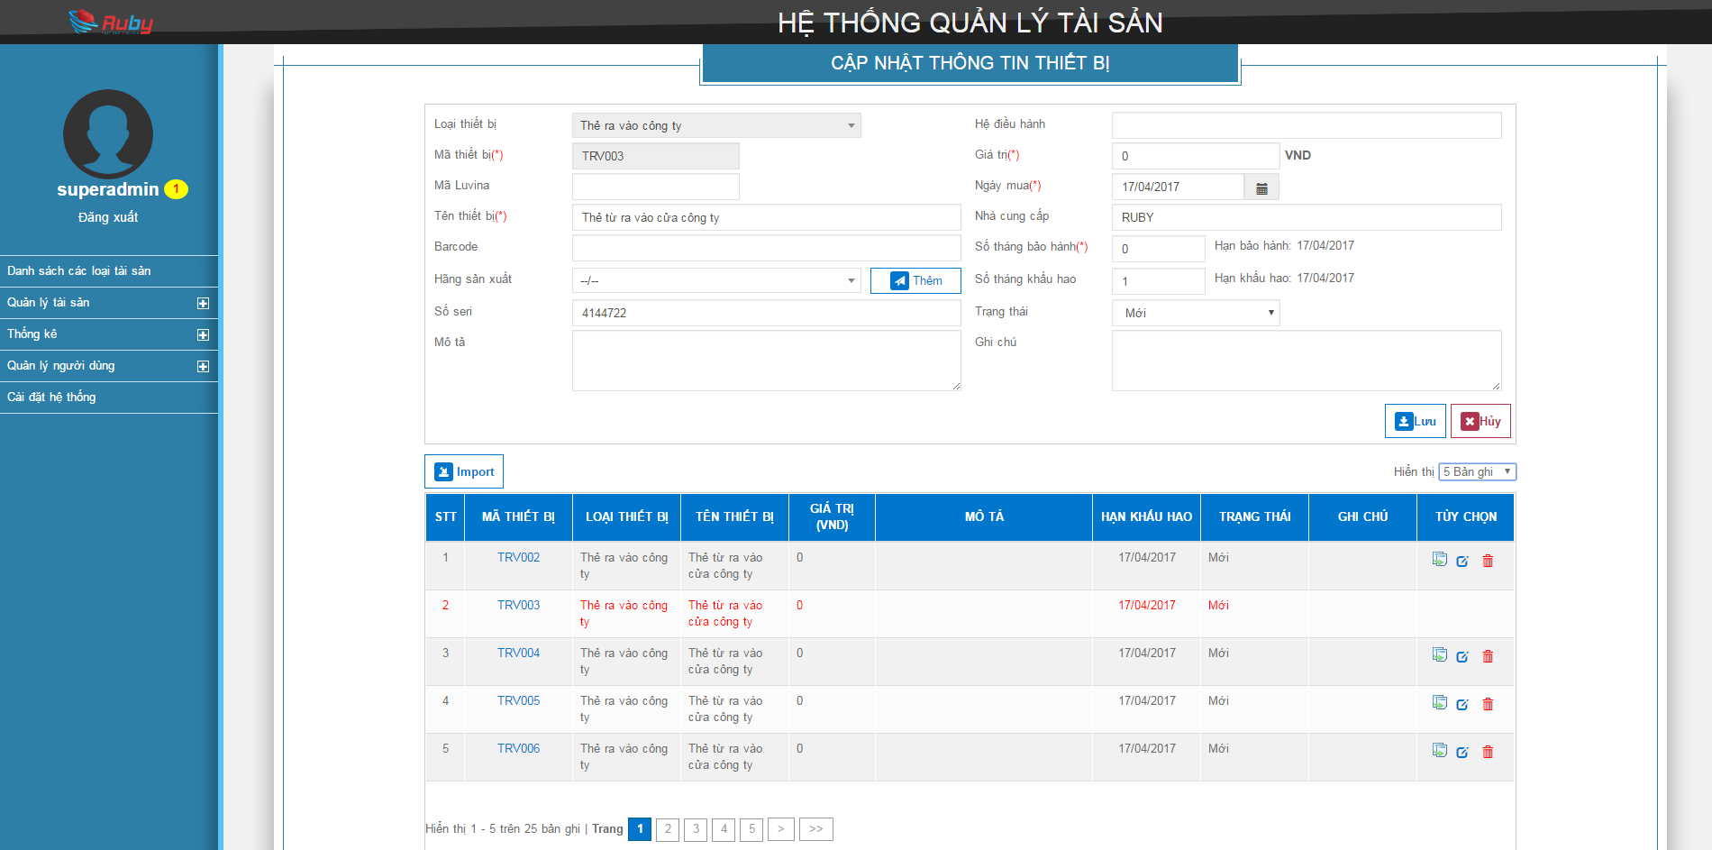

LT1

L01
I01
L02
I02
L03
I03
L04
I04
L05
I05
L06
I06
L07
I07
I08
L08
L09
I09
L10
I10
L11
L12
I11
B01
L13
I12
L14
L15
I13
L16
I14

L17
I15
L18
I16

B02
B03

B09
B04

B05
 |  |  |  |  |  |  |  |  | Pop up cấp phát tài sản
R01
R02
R03
R04
R05
R06
R07
R08
R09
LT2

B08
R
B
L
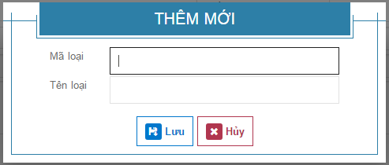
L19
I17

L20
I18
L21
I19
B06
B07
LT1

I01
L02
I02
I03
B01
L04
I04
I05
L06
I06

I07
L08
I08
I09
L10
I10
L11
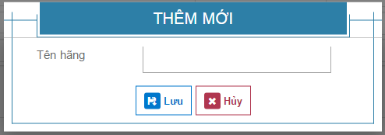
I11
L13
I12
B01
L14
I13
L16
I14
I15
L18
I16

B03
B02

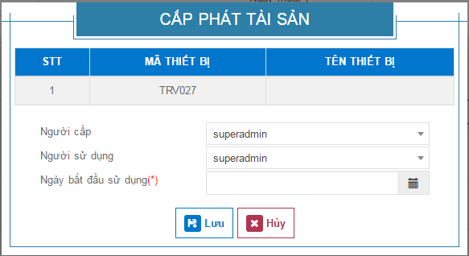
B04
LT2
R03
R04
R05
R06
R07
R08
R09
B05

B08

L19
I17
L20
I18
L21
I19

B06
B07

